手順書
操作手順書 |  |  |  |  | 作成日時：2019/10/08-18:40:18

 | １．操作環境

 |  |  | シナリオファイル名 | C:\Users\Administrator\Desktop\動作確認手順\出荷指示訂正（個別）.winsnr

 | ２．操作手順

 |  | ２．１．シナリオ：出荷指示訂正（個別）
 |  |  | ２．１．１．[出荷指示訂正（個別）]ウィンドウ |  |  | 確認日 | 結果
 |  |  | 画面 | 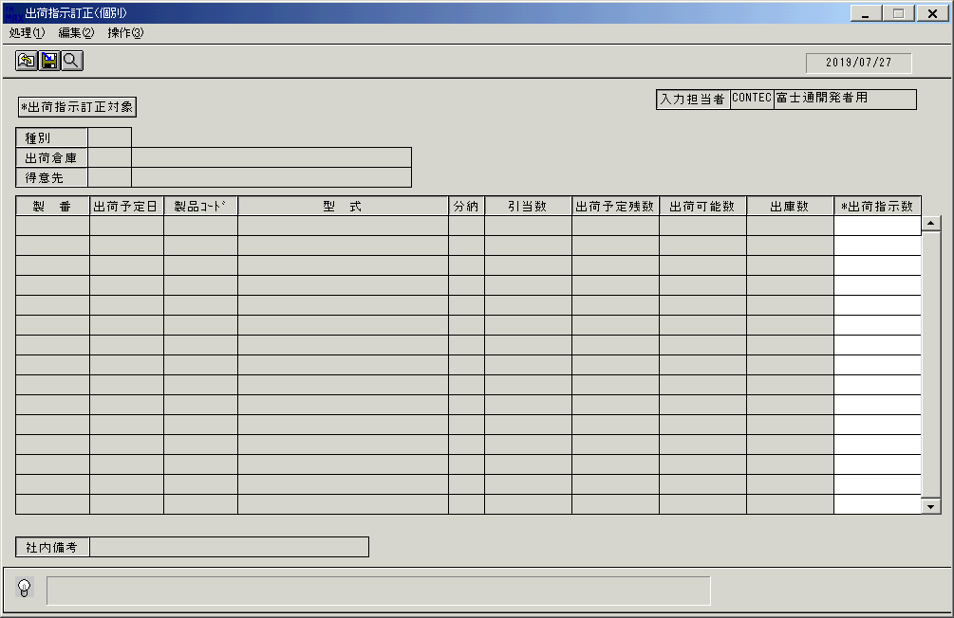
 |  |  | 操作内容 | 「出荷指示訂正（個別）」ウィンドウを初期表示します。

 |  |  | ２．１．２．[出荷指示訂正（個別）]ウィンドウ |  |  | 確認日 | 結果
 |  |  | 画面
 |  |  | 操作内容 | 「出荷指示訂正対象」をクリックします。

 |  |  | ２．１．３．[出荷指示訂正（個別）]ウィンドウ - [出荷指示伝票対象検索]ウィンドウ |  |  | 確認日 | 結果
 |  |  | 画面 | 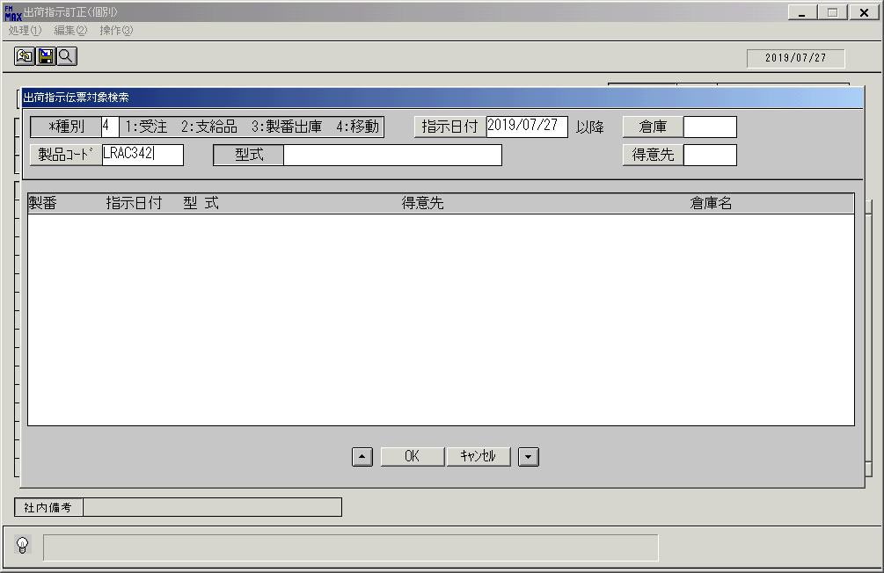
 |  |  | 操作内容 | 「種別」、「指示日付」、「製品コード」を入力します。（入力ボックスの移動はEnterキーを使用せず、マウスで行う。）

 |  |  | ２．１．４．[出荷指示訂正（個別）]ウィンドウ - [出荷指示伝票対象検索]ウィンドウ |  |  | 確認日 | 結果
 |  |  | 画面 | 
 |  |  | 操作内容 | Enterキーを押し、検索します。

 |  |  | ２．１．5．[出荷指示訂正（個別）]ウィンドウ - [出荷指示伝票対象検索]ウィンドウ |  |  | 確認日 | 結果
 |  |  | 画面 | 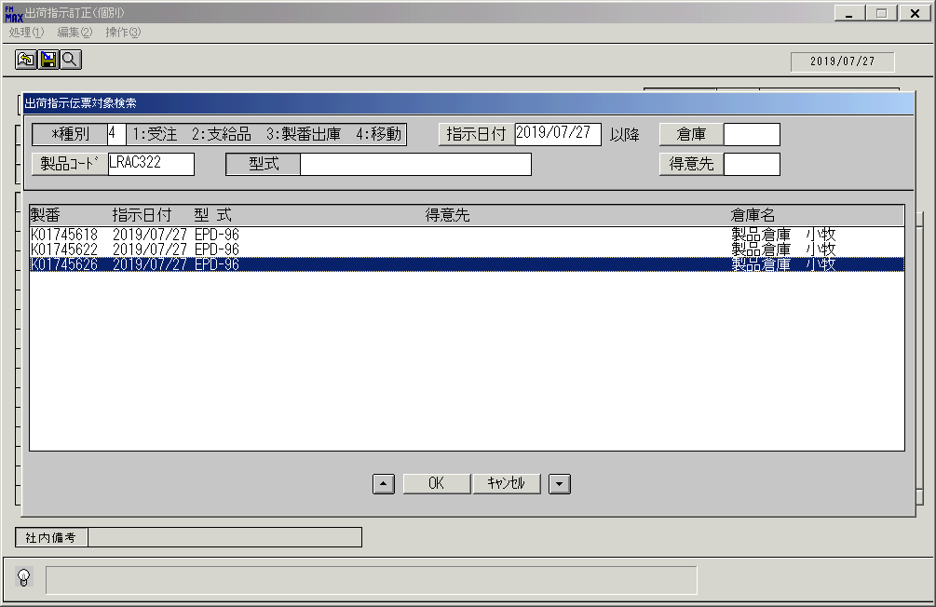
 |  |  | 操作内容 | 対象の製番を選択し、「OK」をクリックします。

 |  |  | ２．１．6．[出荷指示訂正（個別）]ウィンドウ |  |  | 確認日 | 結果
 |  |  | 画面 | 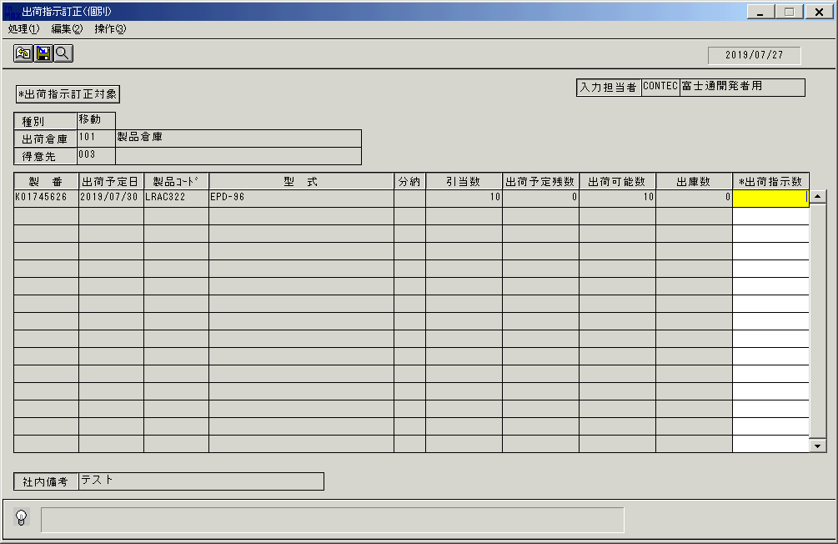
 |  |  | 操作内容 | 「出荷指示数」に[0]を入力しEnterキーを押します。

 |  |  | ２．１．7．[出荷指示訂正（個別）]ウィンドウ |  |  | 確認日 | 結果
 |  |  | 画面 | 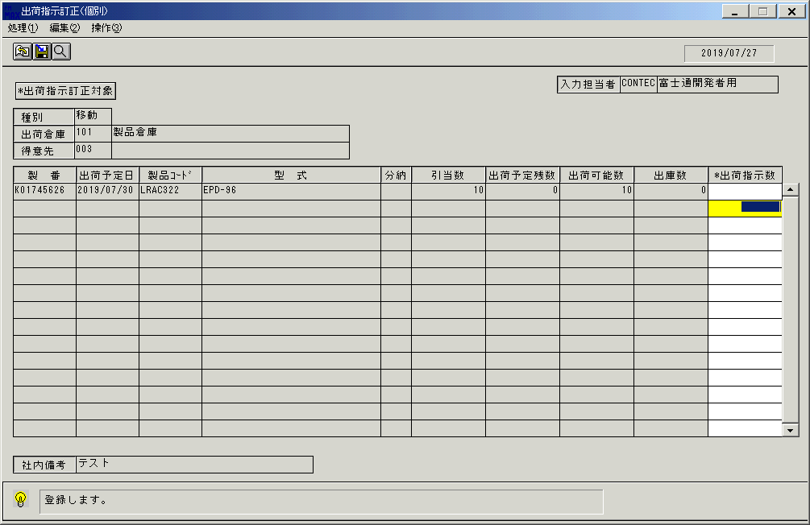
 |  |  | 操作内容 | 登録ボタンをクリックします。

 |  |  | ２．１．8．[出荷指示訂正（個別）]ウィンドウ - [出荷指示訂正（個別）]ウィンドウ |  |  | 確認日 | 結果
 |  |  | 画面 | 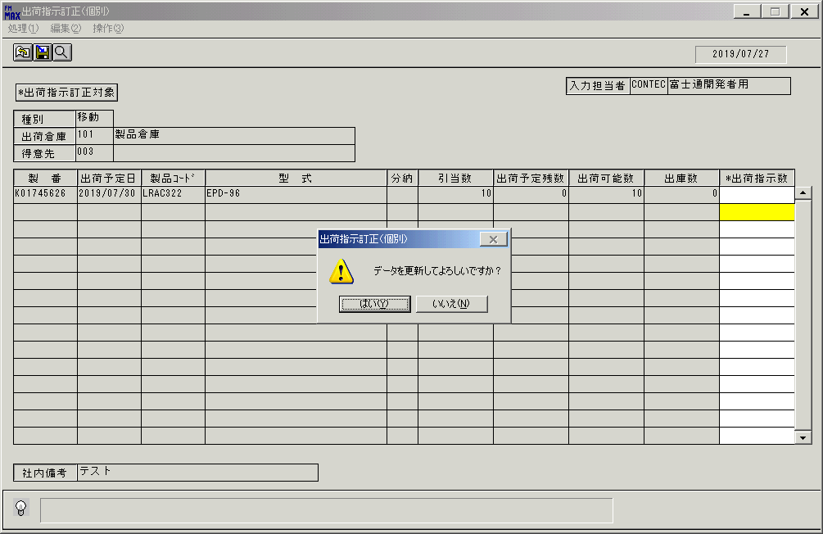
 |  |  | 操作内容 | 「出荷指示訂正（個別）」ウィンドウを、左シングルクリックします。

 |  |  | ２．１．9．[出荷指示訂正（個別）]ウィンドウ |  |  | 確認日 | 結果
 |  |  | 画面 | 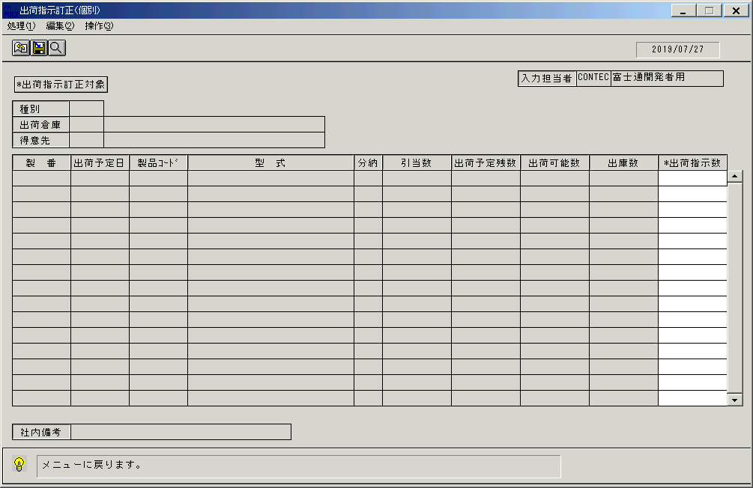
 |  |  | 操作内容 | 「出荷指示訂正対象」をクリックします。

 |  |  | ２．１．１0．[出荷指示訂正（個別）]ウィンドウ - [出荷指示伝票対象検索]ウィンドウ
 |  |  | 画面
 |  |  | 操作内容 | 「種別」、「指示日付」、「製品コード」を入力しEnterキーを押します。

 |  |  | ２．１．１1．[出荷指示訂正（個別）]ウィンドウ - [出荷指示伝票対象検索]ウィンドウ
 |  |  | 画面 | 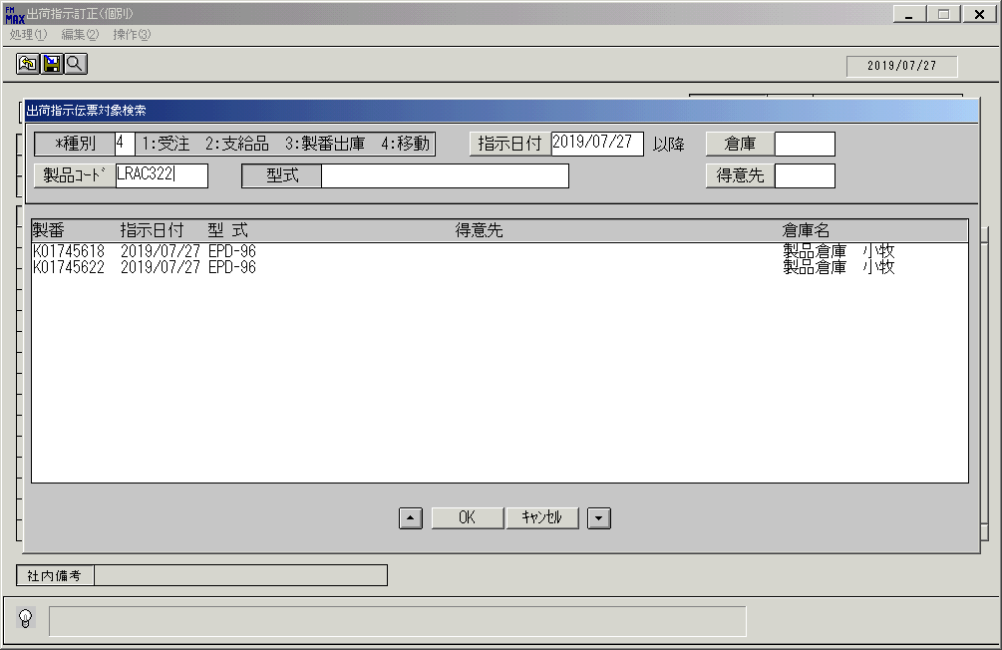
 |  |  | 操作内容 | 訂正した製番が消えていることを確認します。

画面ﾚｲｱｳﾄ(出荷指示訂正 個別)
画面レイアウト | ユーザ名：㈱コンテック殿 | ｼｽﾃﾑ名：新総合情報システム | ﾌﾟﾛｾｽID/名：販売システム | 作成日:２００９年０１月２３日
 |  | ｼﾞｮﾌﾞID/名：SYK／出荷 | ﾌﾟﾛｸﾞﾗﾑID/名：SYKET52/出荷指示訂正（個別） | 作成者：Ace) 門田

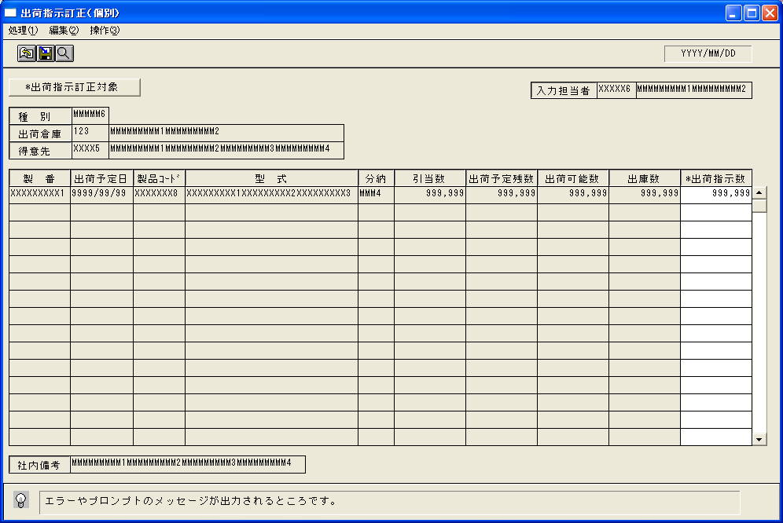

起動元EXE
システム情報
制御ファイル
データファイル
起動先EXE

